制作概要
MLENセルフつけまつげ LP作成概要＆イメージ資料
■概要
・すぐ簡単につけられる「MLENセルフつけまつげ」を主にスマートフォンにて販売するLP
※ブランディングではなく「販売」を目的としたランディングページ
・ユーザメリットや利便性・品質を主軸とし直感的に購入への誘導を行う
・女性らしさ、軽すぎず、硬すぎず表現
・価格やセルフによる手軽さ、美しさを求めるターゲットリーチ層 「10代後半～40代女性」想定
・つけまユーザーのツールの乗り換えやマツエクサロンユーザ、またはつけまつげ初心者の女性 にも利便性を伝える
・記載文言の訴求内容を基に語感や表現を「ターゲット層に響きやすい」調整を行って頂ければと思います。
・画像素材はお送りしますが必要に応じて他の素材も使用して下さい。
！使用禁止文言・セルフマツエク、セルフアイラッシュ(他社商標の為)！
セット商品名は「 セルフで簡単まつエクキット」を予定しています。
商品参考（https://store.shopping.yahoo.co.jp/nimitokyo/mlenself10.html）※商品内容のみの参考
■商品内容
部分（束）まつげ（セットにより上下のまつげ）とグルー（のり）、リムーバー、ツイーザー、
メイク用綿棒、 まつげブラシ、グルー用シール、マニュアル、のオールインワンセットです。
■LP構成の要点
・見やすい構成（わかりやすい）
・心理的な衝動を掻き立てる文言や動きを入れ込み、各訴求内容が目に入りやすく
・gif動画などを使い目に飛び込むメリット教示
※女性向け美容商材ですので全体としてレイアウト、表現、文言とも女性に
刺さるような訴求への調整をお願い致します。
・遷移イメージは別シートにて記載致します。
■各素材について
フォルダに分けて各素材をご用意しております。（商品画像は商品素材フォルダに分けて入っています。）
素材に関してはまずは配置の上、ブラッシュアップ、調整していければと思います。
特にgifアニメ・動画は暫定となり、本素材というより全体に合わせて調整予定です。
■色合い現イメージ
ベースカラーは商品カラー全部入れなくても主軸の色合いがあってもOKです。
バリエーションの提示としてどこかに商品ハッケージのやや落ち着いた色合いの
（ピンク系・黄色系・空色系・緑系・紫系）など入ると商品と親和性があるかと思います。
・女性目線で好感が持てつつ獲得を意識したもの。
・資料中にあるようにgifなどの動画を散りばめて飽きさせない
・女性向けLPの中でもお洒落の見せ方に行き過ぎずしっかり訴求できるページ
■参考LP
①綺麗なページ中にインパクトをもって訴求を見せる女性向けLP
構図、字体、文字サイズ、フォント、訴求、などの参考ページ
https://rdlp.jp/archives/otherdesign/lp/96060?sp=1
※カラー参考ではありません
参考LPキャプチャ別シートにて
②色合いについては商品と訴求より調整いただきたく具体的な指定はありませんが
一例として見やすく訴求がはっきりした脱毛系などかもう少し落ち着いた
やや見やすいくらいをまずはイメージしております。
https://c-3-esthe.com/lp/
https://lp.ginza-calla.jp/31a/
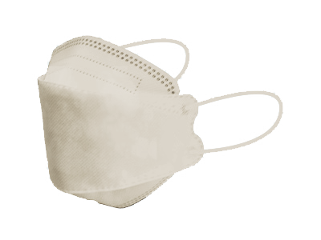
■ファーストビュー
このページからのご購入で！
メイクが付きにくい不織布立体マスクをプレゼント！！
※条件付きの 旨を小さく記載
変わる場合がありますが、使用する場合このマスク画像→
①
訴求内容
■ファーストビュー部分
①購入特典
（メイクが付きにくい不織布立体マスクを
プレゼント！）をページトップで提示。 この部分は有/無どちらでも成り立つとベストです。
②右の画像に当て込んだの訴求内容をベースに
見せ方や文言のバランスを調整しながら
ユーザに刺さるようなインパクトで調整。

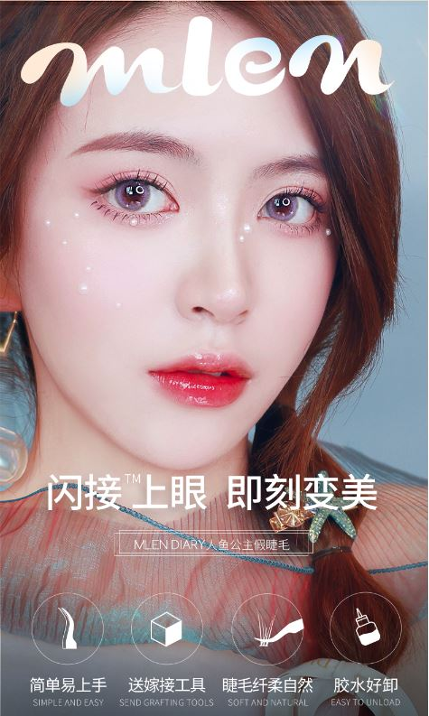
②
おかげさまで累計販売数
85万セット突破！
※2022年3月まで（海外含む）

メインキャッチコピーのイメージで挿入 フォントなども適宜対応 挿入位置など、この限りではありません。縦書き、斜め、フォントの強弱 お任せします
該当画像→ファーストビュー.jpg

■画面下部固定(購入)ボタン
画面の下部にスクロールしても固定表示される
ボタンを配置したく、LPデザインの一環として
「お得な価格で購入する」記載のボタンを
併せてデザイン頂ければと思います。
(ボタン記載の訴求内容はCTAに順ずる内容)
また画面常駐でオーバーレイしていて
おかしく無いボタンにてお願い致します。
つややかな輝く目元に生まれ変わる

セルフで簡単！まつエクパーフェクトキット

誰でも簡単装着
Simple and Easy
初心者でも安心
All in One Pack
極細毛でナチュラル
Soft and Natural
水に強い速乾のり
Quick Drying

■商品特性①
■商品特性①
商品の特性として、以下の訴求
・商品付属点数の多さと必要なものが揃っている事
具体的なセット内容
・（4種類から選べる）部分つけまつげ
・部分つけまつげ(下まつげ)
・専用グルー(2種類) パープル 持続力長め ピンク 持続力短め ・専用リムーバー ・ツイーザー（高密度ピンセット） ・まつげ専用ブラシ ・まつげ専用綿棒 ・グルー用シール ・説明書
を記載の上、それに伴う利便性を表現
「全て揃ったパーフェクトキット」
「初めての方でも安心の」
「初心者でも簡単装着」
「届いたその日から美しい目元に大変身！」

全て揃ったパーフェクトキット
初めての方でも
安心の

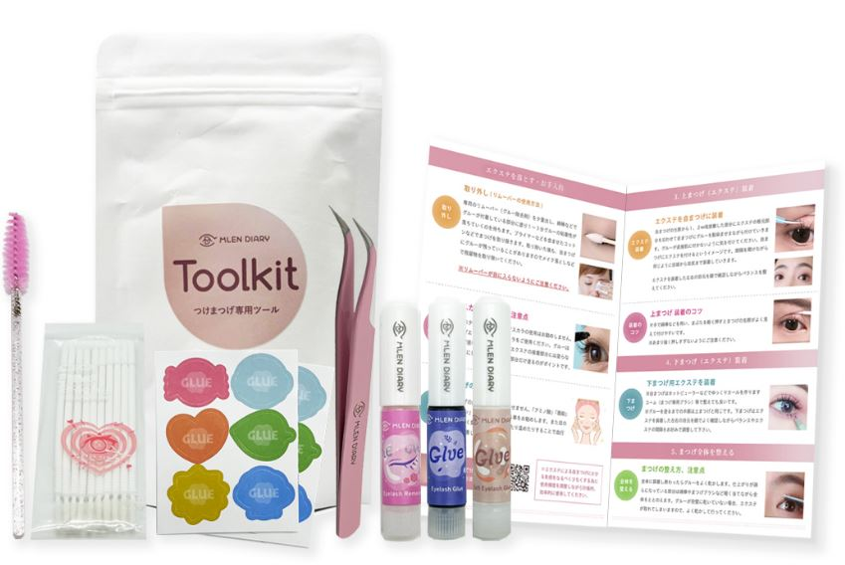
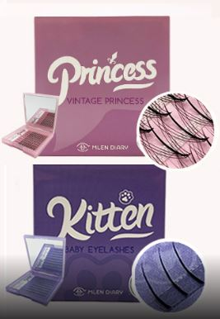

GIFアニなどで商品を
パカパカ見せていく
暫定素材
gifアニメ/A.全て揃ったパーフェクトキット暫定.gif

セット内容の説明
・--------
・--------
・--------

届いたその日から美しい目元に大変身！

初心者でも簡単
■使用イメージ、見出し
装着手順と結果を印象付ける部分。
「届いたその日から美しい目元に大変身！」
「初心者でも簡単」
※商品特性から具体的にメリットへ
イメージにつなぎ離脱をさせない
装着が手軽なイメージ
↓
目元が変わる！
といった印象をgifアニメで表現

■購入誘導、全額保証
■CTA、購入ボタン
（全額保証訴求）
イメージ①にイメージ②を入れ込んで
記載のような訴求を入れていく。
商品画像を入れつつ
・通常価格￥4,990（税抜）
期間限定キャンペーン価格
このサイト限定価格
今だけ22.5％OFF
￥3,867（税抜）
※税込￥4254を小さく記載
・在庫わずか を記載点滅
・全額返金キャンペーン
・早めの注文を意識される
で購入を促す。
届いたその日にすぐつけれる
全て揃ったスターターキット！
使用感 の部分に※ 印挿入
※送料およびクレジットカードの分割払い手数料は返金対象外となります。
※銀行振込での返金となり、振込手数料はお客様負担となります。
を小さく記入
"全額返金キャンペーンについて”
の文字からリンクで別ページで下記のようなページ作成
https://www.rakuten.ne.jp/gold/cerapure/guide/shopping_refund.html

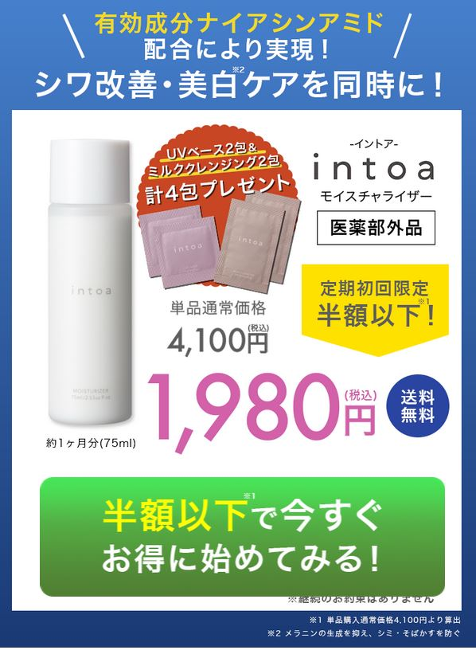
使用感※に満足いただけなかったら
全額返金キャンペーン

今だけ22.5％OFF

送料無料
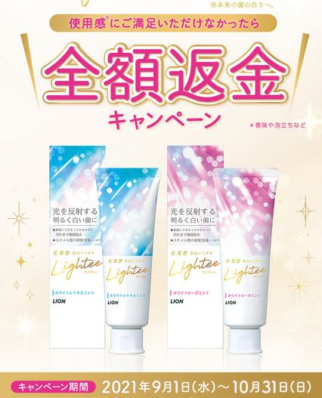
イメージ②

“キャンペーン価格の在庫わずか”
をgifで点滅（点滅させるスペース）

全ての商品画像を並べて
点数と
通常価格4990円（税抜）
￥3,867（税抜）
※税込￥4254を小さく記載

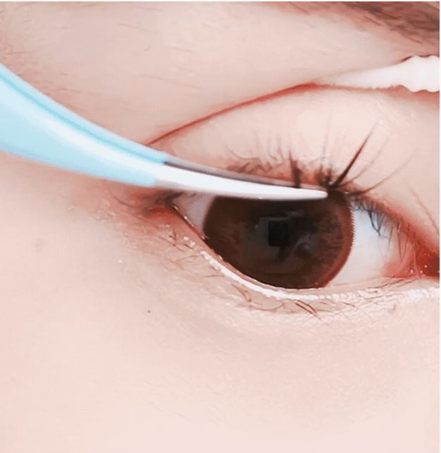
GIFアニで一連の装着過程を早送りバージョンで
・まつげ取り出し
・グルー塗布
・装着
・ととのえ
暫定素材
gifアニメ/B.初心者でも簡単装着.gif

お得な価格で購入する
イメージ①
キャンペーン期間
2022年3月28日から4月10日
※暫定期間につき調整の場合がある為、書き換え易い造りでお願いします。

■レビュー訴求
以下のような訴求を入れていくレビュー記載（★4.5以上）
右のようなイメージでユーザアイコンはそれらしいもの、ユーザ名は右の
ように非開示。それらしく見え信頼しやすい形で以下のテキストを
なるべく女性らしく程よく絵文字などを用いて見え方を調整。
■レビュー訴求イメージ
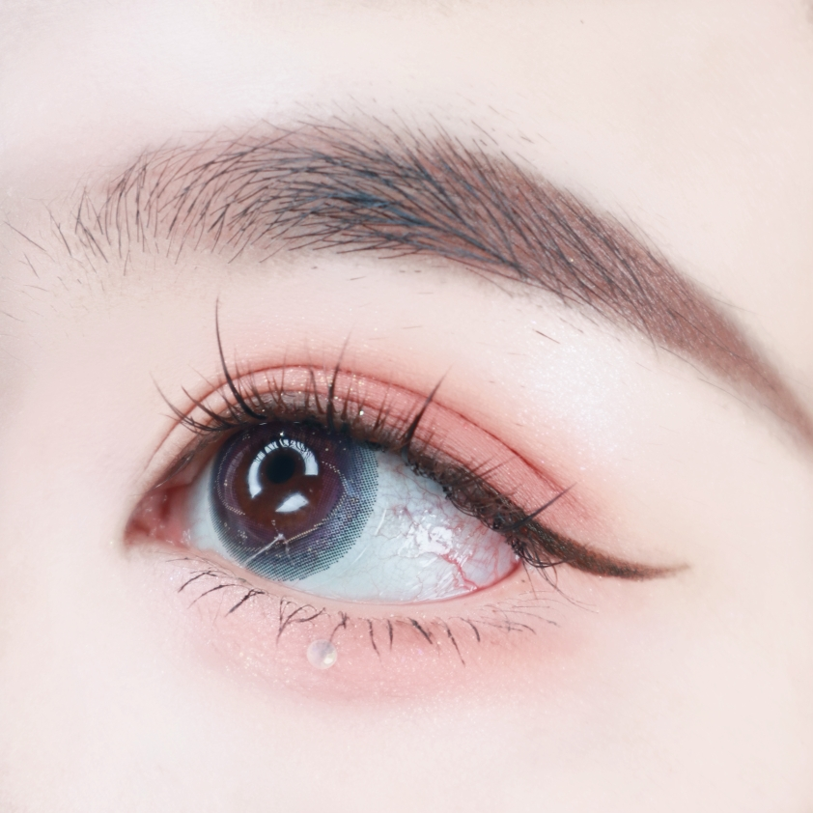
GIFアニで装着時キラキラの目元
こんなに自然で美しい目元に！といった雰囲気
暫定素材
gifアニメ/C.GIFアニで装着時キラキラの目元暫定gifフォルダより
選んで配置

Review
手書き風フォント（雰囲気に合わせてOK）

ユーザーアイコンと名前と★4.5以上
その下にコメント 名前部分はモザイク処理

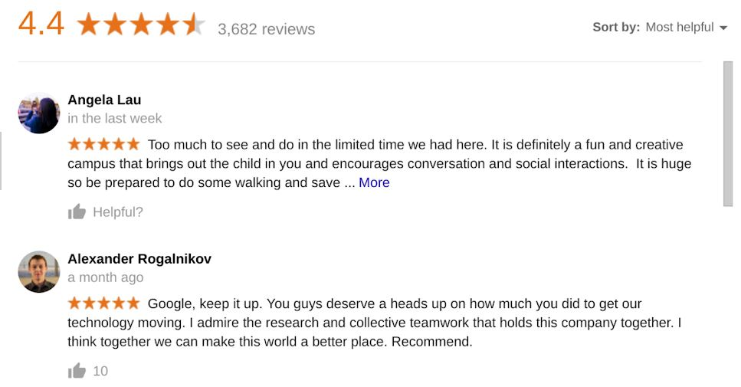
私みたいなつけまつげ初心者にもあつかいやすかった。毛も軽く柔らかく品質も良かった。付け心地もいい感じ。私の目じゃないみたいカワイイ💖💕見た目も自然だし。

通常２件ほど表示３件目は薄く表示し
（さらに表示ボタン）にかぶせる
（さらに表示ボタン）押下で１０件表示になり ^マーク押下で２件表示に戻る仕様
セットの中身は全て揃っててに良いと思います🤩。とても便利なまつげセットです。のりは落ちにくいです。付属のピンセットはこのタイプのピンセットを持ってなかったのでいろいろ使っています。装着した目はとても自然にみえるので気に入りました💕。

最近、このつけまつげをずっと愛用中。まぶたに違和感なくまつげも抜けない。まつ毛が柔らかく見た目はとても自然。。デカ目効果があり！ つけまつげは一日中持続し、抜けにくいです。 。

自まつげが短く少ないのですが🤣これは部分部分に好きに付けれるので私にあってます。まつげのりも付けやすく悪くないです。ケースに鏡付きで携帯用に持ち運びにはよいと思います😊

最近あまりマツエクサロンに行けないのでこれ買いました。自分でつけるのが初めてでしたが超簡単でした。ずっとこれでいいかなぁと思ってます。品質もよい🙆‍♀️

ユーザーアイコン画像は「投稿風箇所・ユーザアイコン」よりお選び下さい。
SNSで見てよさそうだったので購入。初心者だけど説明書も入ってたのですぐ付けれました。届いてその日につけてみましたが我ながらきれいに仕上がりました。のりは付属のリムーバーで簡単に取り除くことができます。市販のメイク落としでも取り除くことができました。

不器用だけどとても綺麗に装着できた！まつげはとても自然で使いやすいので、また他のタイプも買うつもりです💖接着剤もう少しほしいです。

購入２回目です。とても気に入っています😘パッケージもとても良いです⭕鏡も付いています。ピンセットもとても質感があります。つけまつげをリピ買いしました。

いままでつけまをいろいろ試して買ってきたけど結構無駄にしてました。このような好きな部分だけ付けれるつけまのセットを探していたのでうれしい🙌とても便利なまつげセットです。見栄えも自然にみえるので気に入りました😉友達にも勧めました！

ピンセットとのり、綿棒みたいなものなど全部入ってるので便利で助かる❣。何種類かの長さのまつげを自由に合わせることができ、好みのまつげにアレンジしやすかった。

■高評価の３大要素
ユーザメリットを文言で読みやすく簡潔で
わかりやすい訴求箇所です。
要素ごと、全体の背景モチーフは特に指定致しません。
イメージ画像など組み込んで頂ければとおもいます。
３大要素イメージ
商品画像やまつげアップ画像、モデル画像など適宜挿入
※の注釈文言は小さく記載。
高評価の３大要素

全て揃った
オールインワンセット

軽くて柔らかい
エクステ
便利

1日あたり約44円※
品質

コスパ
 | ー

※キット込みの概算、条件やタイプにより金額は変動します。

■SNS風訴求
SNSで投稿されているイメージで写真とセットにて
4投稿がループされるイメージで画像、文言配置
アカウント名は部分的に伏せ字
SNS訴求

SNSでも

投稿内容
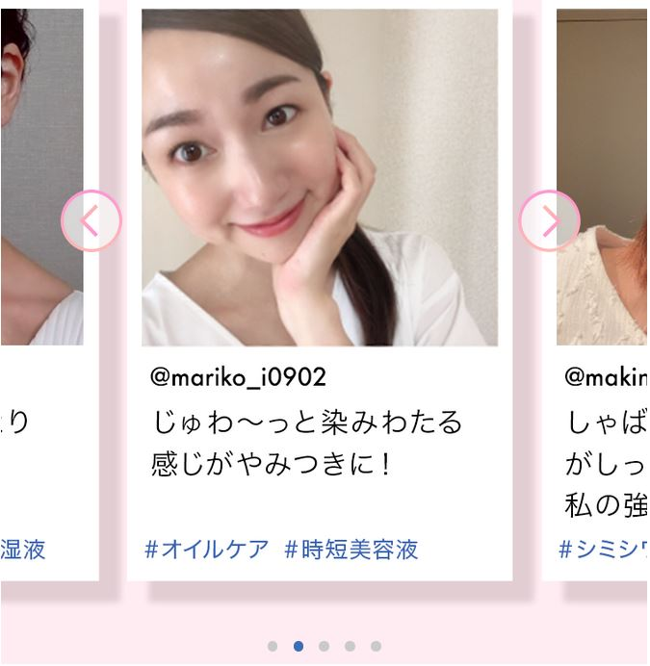
＠s※※ri_※88
届いたその日にさっそく着けてみた。
#まつエク#カワイイ
インスタ投稿風画像を4名ほどのせる
左に自動スライドループ再生させるイメージ

＠ｍ※※mi_ｍ※※mi
かんたんに盛れてうれしい！
#エクステ#サロン行かなくていいかも

＠ka※n_d※※ki
軽くてナチュラル。気に入りました。また買います。
#まつエク初心者#別人だ#ぱっちり

＠s※※ri_※88
自分でつけるの楽しいコレはまってゃいそうです！
#まつエクセット#メイクが楽しい

■グラフ訴求
■グラフ訴求
記載のような訴求を入れていく。
目周りが変わることの重要さを再認識させる。
グラフ中の記載は一定の信憑性を担保の上
かしこまり過ぎず、わかりやすく表現して下さい。

ご存じですか？
顔の印象は「まつ毛（目・眉含む）」で7割は決まる！

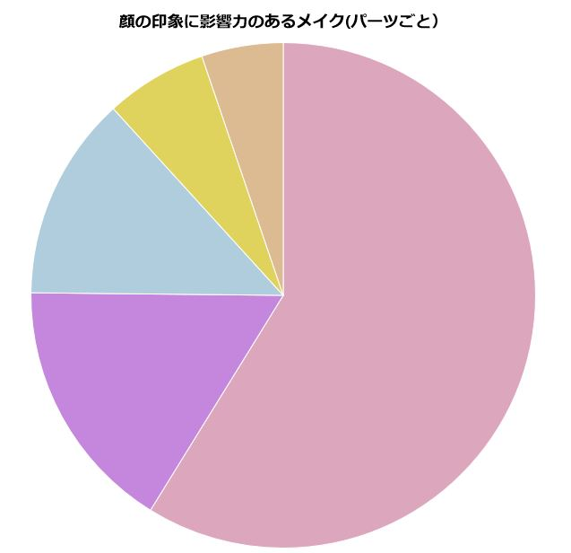

大きい割合から順にグラフ内記入
■目・まつげ・アイライン・アイシャドウ
■口・リップ
■頬・ハイ&ローライト・シェーディング
■鼻・ノーズシャドウ
■その他

■ビフォア・アフター訴求
記載のような訴求を入れていく。
より良い印象が与えられるとベストです。
■ビフォアフ訴求

Before After
GIFアニで黒部分左右に動かし
まつげ装着ビフォーアフターでの違いを表現
暫定素材
gifアニメ/D.ビフォアアフター訴求暫定.gif

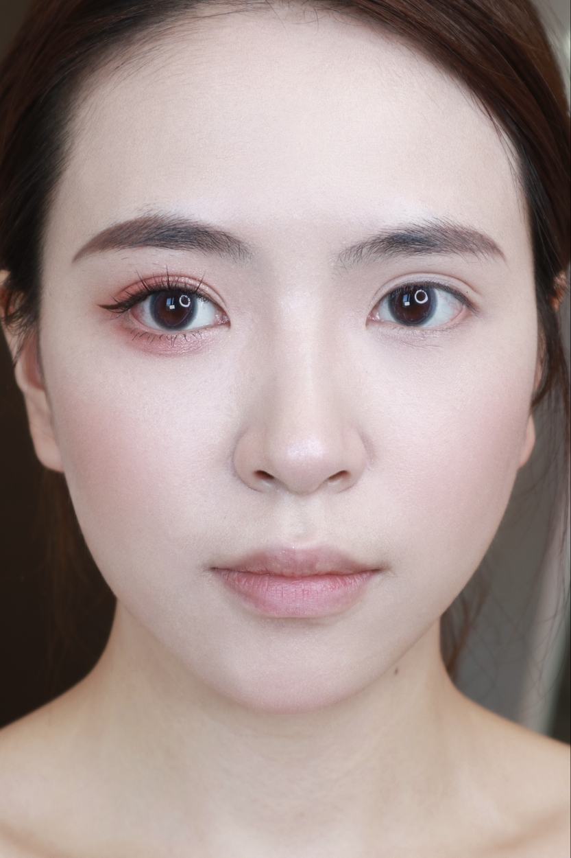

無駄がない

■CTA、購入ボタン
（全額保証訴求）
上のものと同様

■キット内容
訴求内容…キット中商品それぞれの内容を提示します。
訴求文言
キット内容
これら商品が全て入ったセットとなります
・まつげ毛種類の訴求
タイプも豊富だから自分好みに合ったまつげ選びが可能
ミラー付きコンパクトケースで持ち運びに便利
※ご購入タイプに応じたいずれかの組み合わせです。
■キット内容イメージ

キット内容
これら商品が全て入ったセットとなります

まつげ毛種類の訴求イメージ

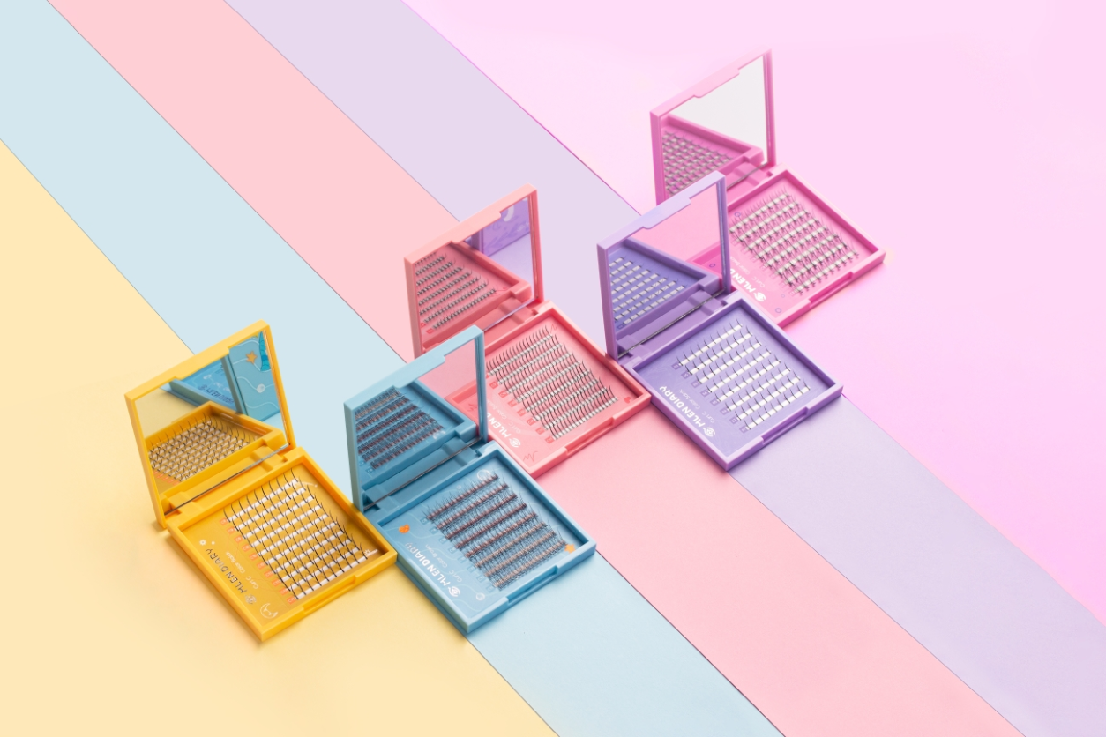

全タイプの集合した画像を配置
(この写真は古い商品の画像の為イメージです。)
商品素材/まつげ画像 よりご使用下さい。

・まつげ品質の訴求
画像を活用して調整
自まつげよりも軽い
羽毛のような質感
自然なカーリング

毛のイメージを伝える画像挿入

自まつげよりも軽い
羽毛のような質感
自然なカーリング

(この写真は別商品の画像の為イメージです。)
商品素材/まつげ画像 よりご使用下さい。

■キット内容イメージ
・グルーの特徴訴求
右図のようなような訴求内容
グルーが他商品と比べて優れている印象を着ける
文字はバランスをみて適所に挿入
４つの要素を分かりやすく表現する
グルーの訴求イメージ

グラフト特殊まつげのり は
天然竹炭の無添加素材
低アレルギー
低刺激
超低臭
超速乾
低粘度でなじみやすい
自まつげにダメージを与えない
通常５日～２週間持続可能
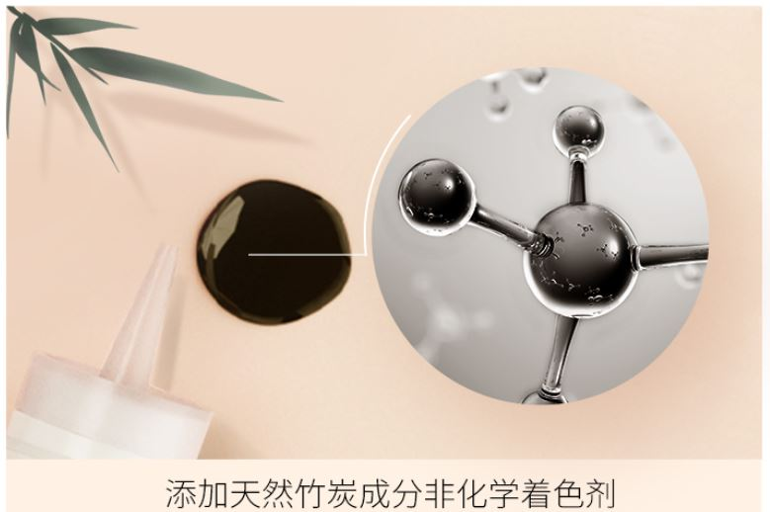

文字はバランスをみて適所に挿入

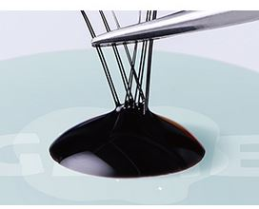

※お試しサイズです

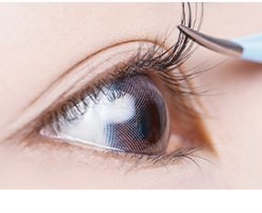
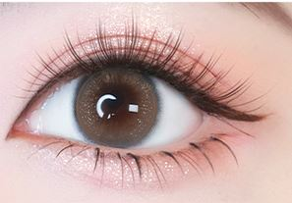
のりアップ
付けてるアップ
装着時アップ
などの画像挿入でイメージを伝える
ここにあるグルーのイメージ画像は入れております。
装着時アップは「着用系画像」より

■キット内容イメージ
・リムーバーの訴求
リムーバーがついている認識をさせて機能を簡単に紹介
右図のような訴求内容
リムーバーの訴求イメージ

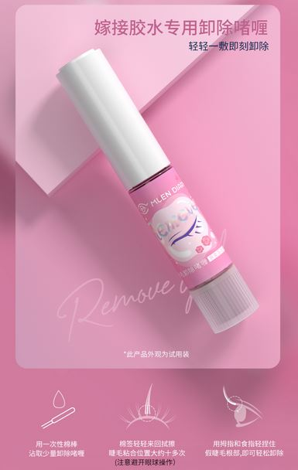

リムーバーアップ画像
こちらの画像は中国語なしのものを入れております。
商品の画像も別途入れております。
まずはイメージまでに
必要に応じてご利用下さい。

※お試しサイズです

少量を綿棒に塗布
エクステ接着部分に軽く塗り2～3分おく

そっと摘んでエクステを取り除く

■キット内容イメージ
・ツイーザーの訴求
右図のようなような訴求内容
ツイーザーが他商品と比べて優れている印象を着ける
ツイーザーの訴求イメージ

３つだけ特徴をうたう
文字はバランスをみて適所に挿入

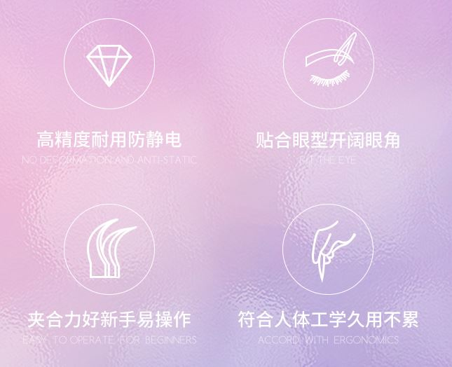
静電気防止加工の高精度ピンセット

疲労のない人間工学に基づいた設計
３つだけ特徴をうたう
文字はバランスをみて適所に挿入

初心者にも安心設計

タイプも豊富だから自分好みに合ったまつげ選びが可能
ミラー付きコンパクトケースで持ち運びに便利
※ご購入タイプに応じたいずれかの組み合わせです。

■キット内容イメージ
・綿棒・ブラシの訴求
綿棒・ブラシがついている認識をさせて機能を簡単に紹介
右図のような訴求内容
それぞれ特徴をうたう
文字はバランスをみて適所に挿入
綿棒・ブラシの訴求イメージ

装着・取外し・洗浄
いろいろ使えて便利 多目的綿棒

余分なグルーを取り除き絡みを整えます。
毛が細く、ソフトな使い心地のよいブラシ
菌検査済

■キット内容イメージ
・説明書&グルー用シールの訴求
右図のような訴求内容

説明書&グルー用シールの訴求イメージ

初心者にもわかりやすい「取扱説明書」
それぞれ特徴をうたう
文字はバランスをみて適所に挿入

あると便利なグルー用シート
使い捨てで後片付けもラクラク

見出しでしっかりと購入訴求へ気持ちをつなぐ
これらすべて揃って

■CTA、購入ボタン
（全額保証訴求）
上のものと同様

■キット内容イメージ
・特典訴求
右図を参考に必要に応じてイラストや画像と共に配置

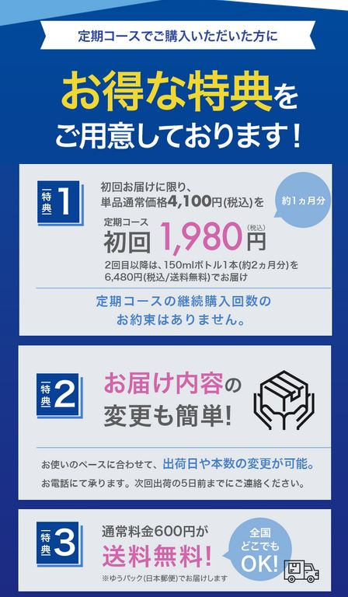
このページからのご購入いただいた方に！

お得な特典をご用意しております。
※特定の条件

初回購入の方に限り
使用感に満足いただけなかったら全額返金キャンペーン対象

メイクが付きにくい不織布立体マスクをプレゼント！！
※タイプの指定はできません

送料通常〇円
全国どこでも送料無料

ただ今、注文が集中しておりまして今後、出荷遅延が予想されます。
ご注文はなるべくお早めにお願い致します。
・出荷状況 （注文を煽る）
直接的にLPのコンテンツデザインといった枠組より
ここに発送状況の更新内容が臨時っぽく表示されているイメージで配置。

■まつげ選択コンテンツイメージ
まつエクの種類
あなたの好きなまつげタイプはどれ？
下記からお選びください。
・商品選択コンテンツ(カートに入れるボタン)
各商品の画像と文言で特徴をイメージをさせて
各種類のまつげセットのカートへリンクさせる
(4種類のまつげがそれぞれ下まつげkittonと
セットになっています。)
訴求文言は少々文字数など調整OKです。
Princess
ビューラーで軽く上げたようなカールでパッチリで
キュートな印象になります。
(Cカール 長さ 9-12mm 太さ 0.05mm)
Moon※長さ4種類
１番人気のタイプ。ナチュラルだけど存在感のある
セクシーな目元を演出します。
(Cカール 長さ 9-12mm、9mm、10mm、11mm 太さ0.05mm)
※カートMOONのみサイズを選ぶボタンを配置
Fairy
華やかで大人の色気も感じさせる印象になります。
(Cカール 長さ 9-12mm 太さ 0.05mm)
Sweety
つややかで潤いのある瞳を演出します。
(Cカール 長さ 9-12mm 太さ 0.05mm)
上記セットはすべてkitten(下まつげ)付です。
など記載して下に
Kitten
(Bカール 長さ 5-7mm 太さ 0.05mm)
その下に
下まつげ無し(まつげ1種類)の
キットはこちら
といった他キットへのリンクを設置
※過度に主張しないバナーのようなイメージで使用画像は調整を
お願い致します。

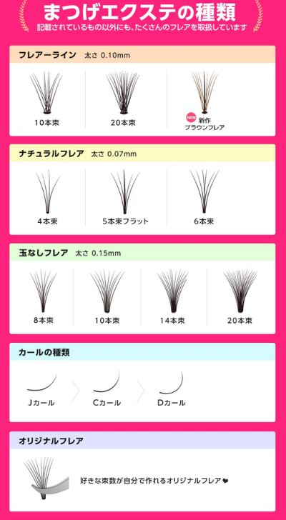

ビューラーで軽く上げたようなカールでパッチリ。キュートな印象

拡大写真とサイズ
ケースに入った様子も。（ケース画像は商品素材/まつげ画像 に画像あり）
つけた感じの目アップ画像を入れる
※「まつげ単体・イメージ画像」フォルダに単体の毛の形と装着1パターンづつは入っております。

カートに入れる
ボタンを配置

１番人気のタイプ。ナチュラルだけど存在感のあるセクシーな目元を演出

拡大写真とサイズ
※moonは４種のサイズそれぞれを表示 つけた感じの目アップ画像は１サイズのみ 9-12ミリのもの の旨を表記

サイズを選ぶ
ボタンを配置

華やかで大人の色気も感じさせる印象

拡大写真とサイズ
ケースに入った様子やケース表示
つけた感じの目アップ画像を入れる
カートに入れる
ボタンを配置

つややかで潤いのある瞳を演出
拡大写真とサイズ
ケースに入った様子やケース表示
つけた感じの目アップ画像を入れる

カートに入れる
ボタンを配置
上記セットは
すべてkitten(下まつげ)付です。

拡大写真とサイズ
ケースに入った様子やケース表示
つけた感じの目アップ画像を入れる

下まつげ無し(まつげ1種類)の
のキットはこちら
別ページの選択画面へ遷移
（商品内容参考：https://store.shopping.yahoo.co.jp/nimitokyo/mlenself9.html）
※こちらはまつげ1種類のセット

■かんたん訴求(再訴求)
・かんたん訴求(再訴求)
少し長めの動画を入れ込み現実的に簡単さを印象づける。
「初心者でも超かんたん！」

初心者でも超かんたん！

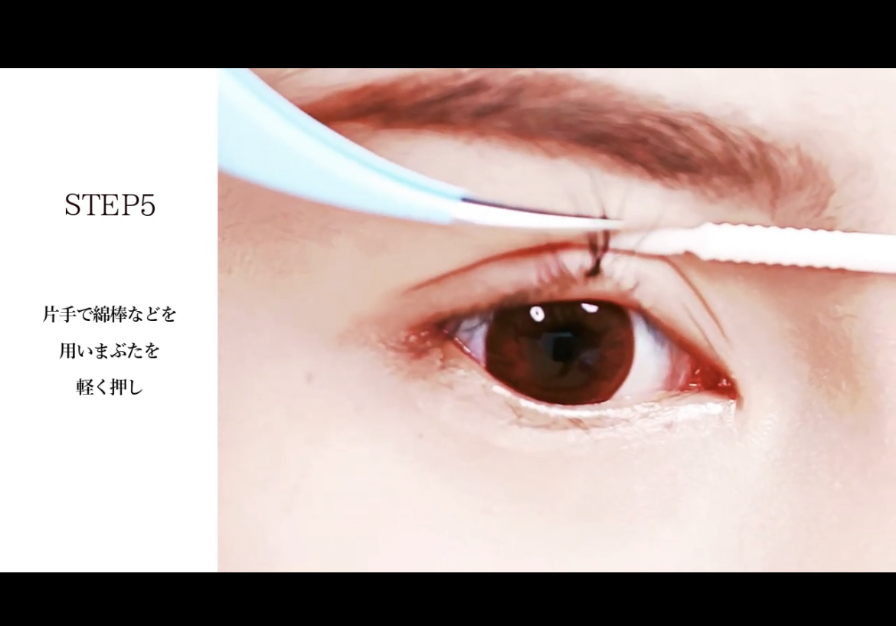
上部のGIF動画より
少し長めの付け方動画を表示
「動画」フォルダに暫定のものを入れております。

■装着方法(3ステップ)&ポイント訴求イメージ
・装着方法(3ステップ)訴求
写真付きでより少ない文字数で手順を説明
できるだけかんたんな印象に。

お手軽3ステップ

1.整える
ビューラーで自まつげの根元から立ち上げてカールさせます。
2.グルーを塗る
エクステの根元側（３分の１あたり）に塗る
3.装着
自まつげの生際から１.2ｍくらいの部分になじませるようにつけて整えます。
グルーが乾いたら完了！

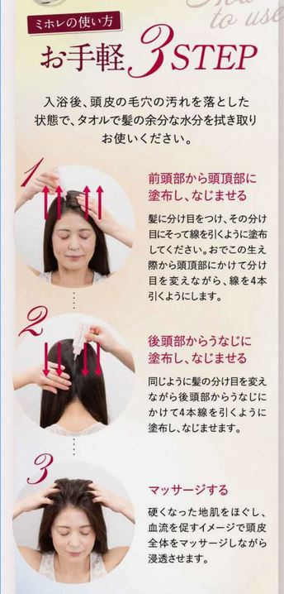
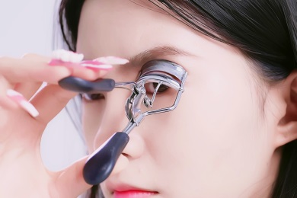

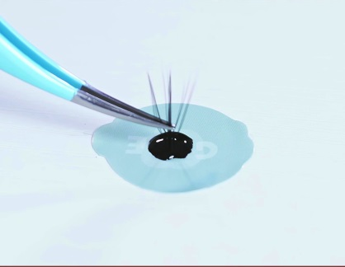

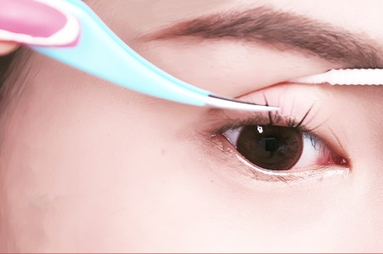

・装着のポイント
現実的に使う上でポイントを記載する事で実際の使用に現実感を
持たせます。

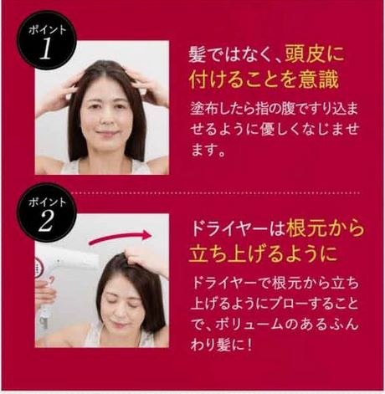
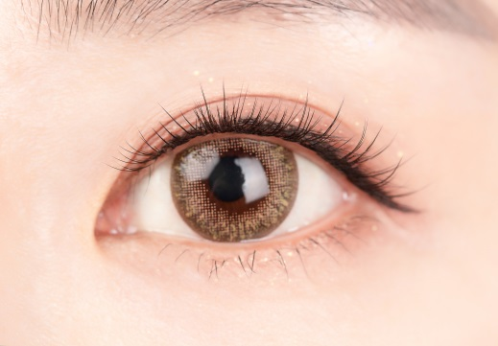
ポイント1
着ける際は1mm程度間隔を開けて着けると自然に美しく出来ます。
ポイント２
まつげブラシで整えるのはグルーが完全に乾いてから行います。またマスカラを塗る場合、乾いていないグルーと混ざらないようにして下さい。

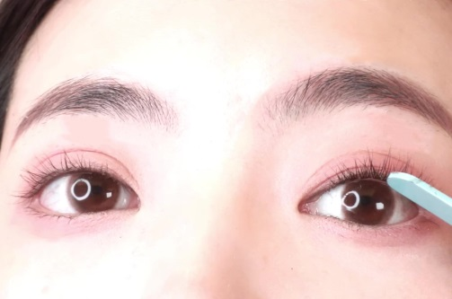

■手紙(口コミ)訴求イメージ
・手紙(口コミ)訴求
イメージ画像の様な手紙風のユーザの声を掲載
1ユーザの声という印象をつける。
手紙素材については手紙画像部分はこれを使用いただいてリボンや周りの装飾は前後の雰囲気に合わせて頂きたいです。（既存リボン部分などちょっとチープな印象がありますので。。）
手紙素材
※概要参照

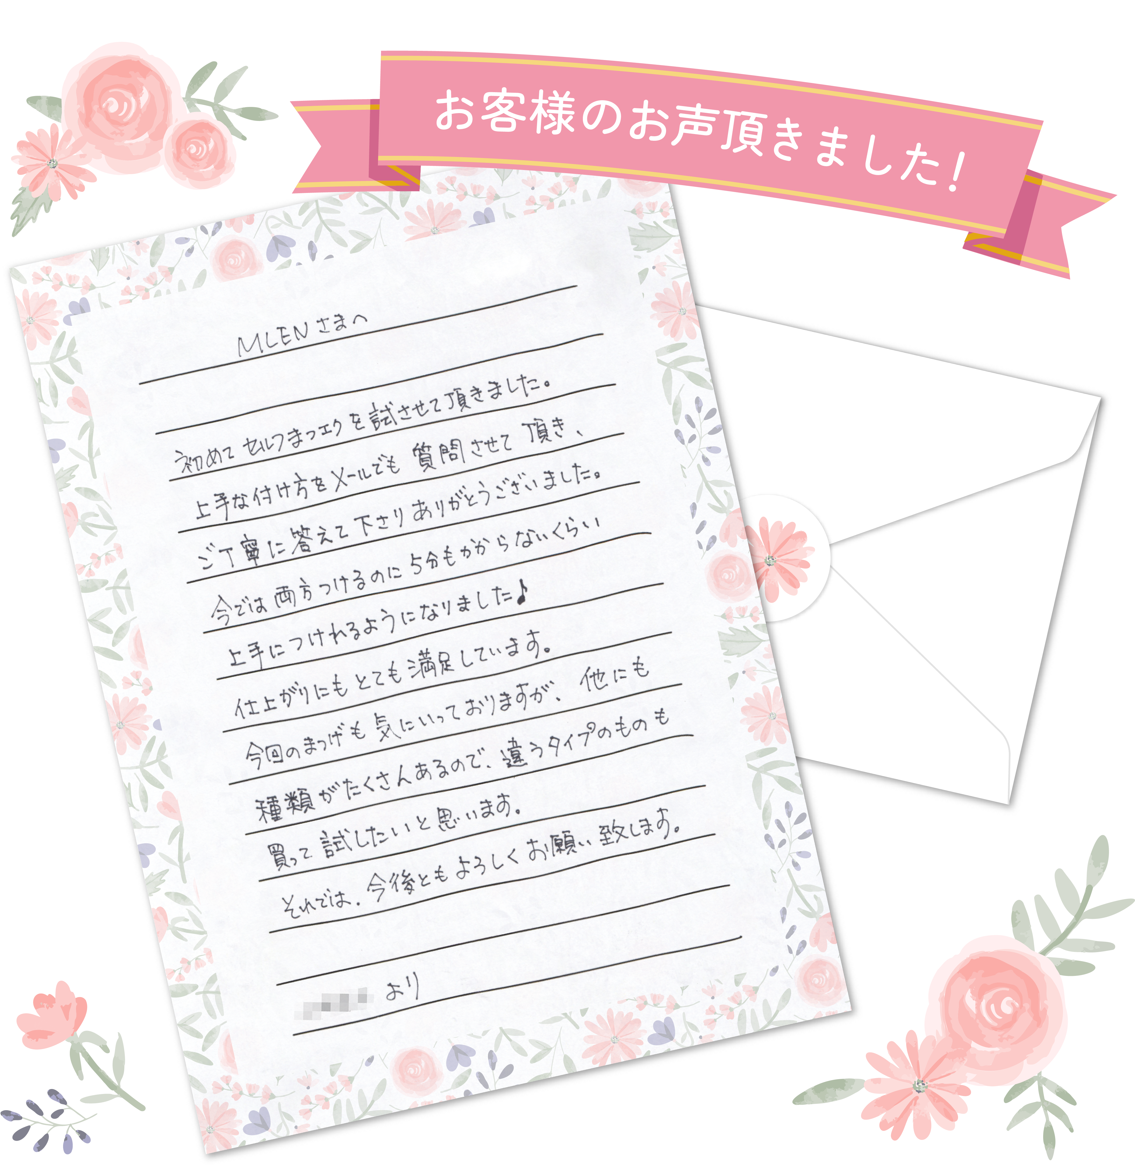
イメージ画像
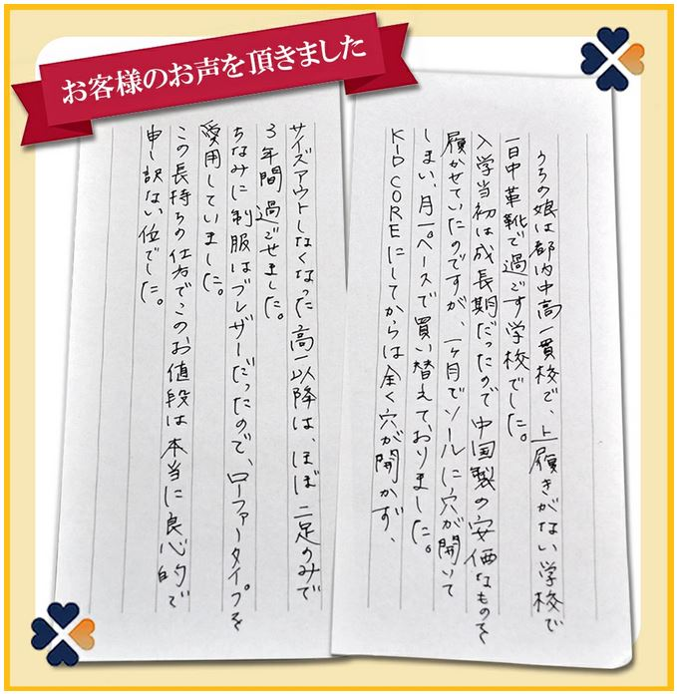

■Q&A訴求
よくある質問系のコンテンツです。
参考イメージを御覧頂き見出しを着けた上、ユーザの
不安を取り除く目的です。
■Q&Aイメージ

このような見出しの内容
文字メインですが
見出しには必要に応じて
画像やイラストを配置

Q初めてでもキレイにつけれますか？
Aはい、大丈夫です。初心者の方でもキレイにつけることが出来るように分かりやすい説明書と動画による案内も行っております。多くのお客様が、数回使用しただけでつけるグルーの量やピンセットでうまくつまみやすい角度などコツを上手につかんでいらっしゃいます。
Q自まつ毛が少ないのですが問題なく付ける事は可能ですか？
A個人差はございますが自まつ毛の毛量が少ない場合、短い場合でも自まつげの根元につけてボリュームを出すことができますので毛量が少ない方には非常に好評いただいております。極端に少ない場合をのぞいてオールマイティで使用可能です。また極細軽量なので自まつげへの負担は最小限抑えられます。
Q自分でつけるのは危なくないですか
Aご自分の目で確認しながら細かい部分に付ける為、メガネやコンタクトレンズで矯正しても視力が上がらない弱視の方はあまりお勧めいたしません。そんな方は人につけてもらう事も可能※ですのでお勧めいたします。
※美容師法の規定範囲において
Q自まつげが下向きなのですが…
Aまつげが特に下向きの方の場合、事前にカーラーやビューラーなどで自まつ毛に上向きカールを施し装着することでよりキレイにつきます。普段ビューラーを施すだけの方もこのエクステをちょっとつけてみることで大幅に見た目の輝きや美しさが倍増しますので是非お試しください。
Q装着すると視界に違和感はありますか？
A通常のつけまつげやまつげエクステなどと同じく、若干の違和感を感じる場合がございます。
ただ、部分まつげですので1つ1つのエクステ自体は超軽量です。正しく装着した場合はより自然に違和感も感じません。
Qつけてどのくらい長持ちしますか？
A個人差は若干ございますが、自まつ毛の根元に正しくキレイにつけていただければ、紫のグルー使用で5日～2週間以上持続します。ピンクのグルーはそれ以下です。部分まつげですので一部分が落ちてもその部分だけ新しいものを再装着すればよいので経済的にもコスパが高いと喜ばれております。是非、用途や場面に応じて使い分けしてください。

Princess

下まつげ付キット

Moon

下まつげ付キット

Fairy

下まつげ付キット

Sweety

下まつげ付キット

Kitten

■ユーザの背中を押す訴求
購入する事で日々が変わるようなイメージで
・あなたも 「MLENの簡単まつエクキット」で艶やかな輝く目元に
といった文言、右ような画像を配置
■ユーザの背中を押す訴求イメージ

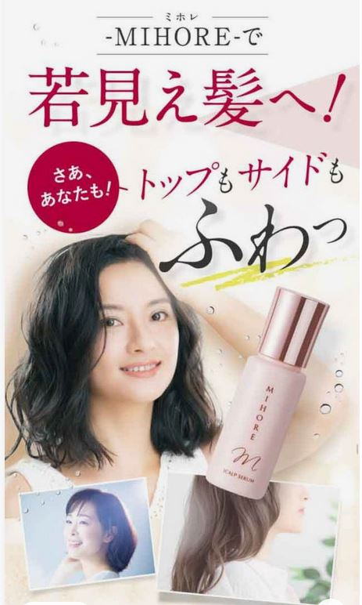
あなたも 「MLENの簡単まつエクキット 」で

艶やかな輝く目元に

モデル写真
メイン商品
装着モデル写真何枚か
着用系画像や商品画像より配置を
お願い致します。

■CTA、ボタン
（全額保証訴求）
上のものと同様
(ここまでの流れとマッチしない部分があればその箇所を変更)
その下に
下まつげ無し(まつげ1種類)の
キットはこちら
といった他キットへのリンクを設置
※過度に主張しないバナーのようなイメージ

■キット内容イメージ
■フッター
・フッター部分はシンプルに
右図にある様な項目並びを想定
(スマホビュー優先)
・SNS4種類の「アイコンが並んだものを配置したい。

Facebook ・Instagram・ツイッター・youtubeの
アイコンをスタイリッシュに配置

参考LPキャプチャ
構図、字体、文字サイズ、フォント、訴求手法などの
参考ページ（色イメージは除く）

遷移イメージ
LP

画面下部固定ボタン

商品選択画面
まつげ上下＋ツール
(各種類)
まつげ1種＋ツール
(各種類)

購入ボタン

商品選択コンテンツ
カート
購入

キット選択

購入ボタン

ＳＮＳ・サイト内規約等のリンク
※あくまで飛ぶ程度

